Гидравлика
Перфорация, мм | 6
Ширина канала в месте установки решетки, мм | 1,000
Губина канала в месте установки решетки, мм | 1,300 |  | Гидравлический расчет решеток ЭРПЭ |  |  |  |  | Характеристики фильтровальных элементов
Зазор воды до верха канала, мм | 500 |  | Степень засорения, % | Уровень в канале за решеткой, мм | Живое сечение ф-го полотна, м2 | Скорость в прозорах, м/с | Потери напора на решетке, мм | Диаметр перфорации, мм | Толщина металла при ширине до 900 мм, мм | Толщина металла при ширине более 900 мм, мм | Открытая поверхность, % | коэф геометрии отверстия
Уровень воды в канале перед решеткой, мм | 800 |  | 0 | 698 | 0.27 | 1.00 | 102 | 2 | 1.5 | 2.0 | 22.70% | 0.49
Боковой зазор на сторону между рамой и стенкой канала, мм | 50 |  | 5 | 689 | 0.26 | 1.04 | 111 | 3 | 1.5 | 2.0 | 35.40% | 0.49
Ширина порога рамы решетки, мм | 94 |  | 10 | 667 | 0.24 | 1.13 | 133 | 4 | 1.5 | 2.0 | 29.60% | 0.62
Ширина фильтровального полотна, мм | 712 |  | 15 | 654 | 0.23 | 1.17 | 146 | 5 | 1.5 | 2.0 | 39.00% | 0.62
Угол установки решетки к горизонту, град | 60 |  | 20 | 639 | 0.22 | 1.23 | 161 | 6 | 1.5 | 2.0 | 45.20% | 0.62
Высота порога решетки, мм | 162 |  | 25 | 603 | 0.2 | 1.35 | 197 | 8 | 1.5 | 2.0 | 48.00% | 0.62
Площадь фильтровального экрана, м2 | 0.59 |  | 30 | 580 | 0.19 | 1.42 | 220
Живое сечение фильтровального экрана, м2 | 0.27 |  | 35 | 554 | 0.18 | 1.50 | 246
Расчетная скорость воды в канале перед решеткой, м/с | 0.34 |  | 40 | 485 | 0.16 | 1.69 | 315
Расчетная максимальная скорость воды в прозорах, м/с | 1 |  | 45 | 441 | 0.15 | 1.80 | 359
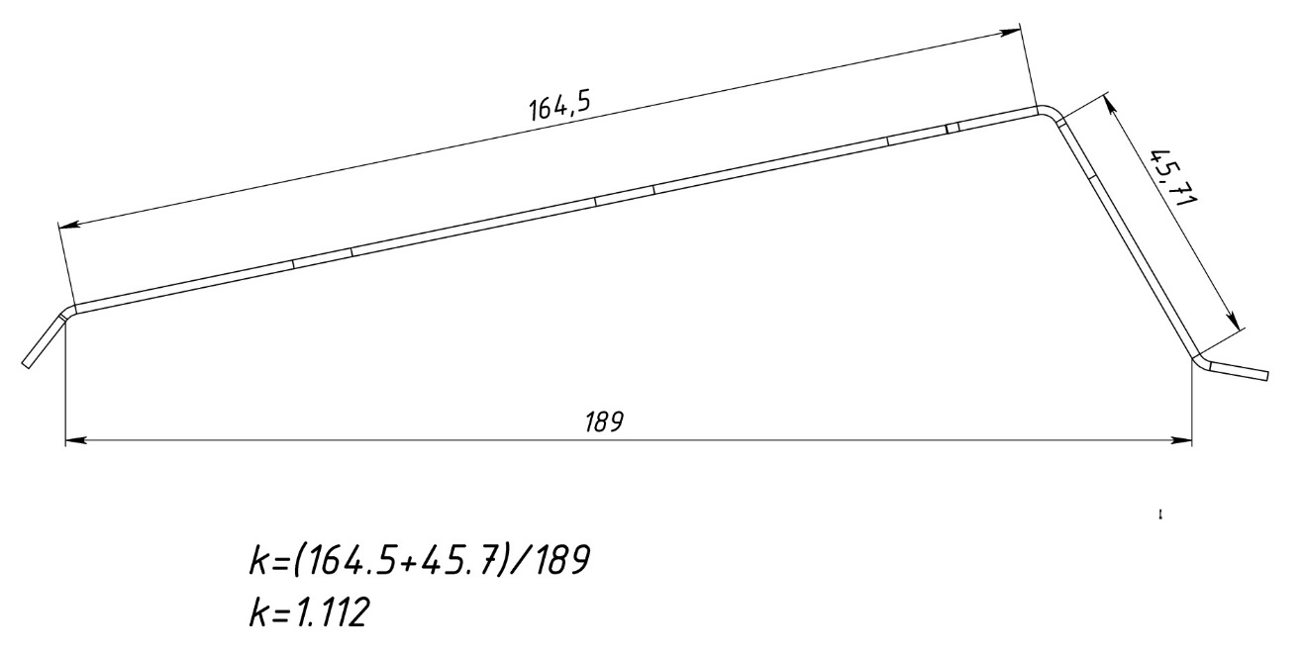
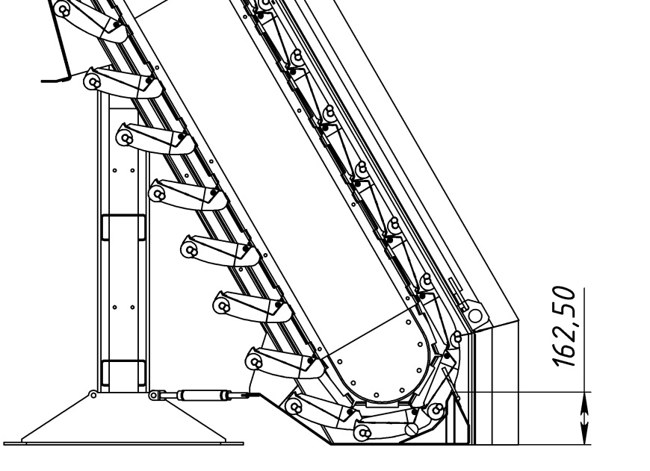
Максимальная производительность по чистой воде, м3/ч | 972 | 972
Коэффициент геометрии отверстия | 0.62

